US1
Cenário/Caso de Uso ( US1 )
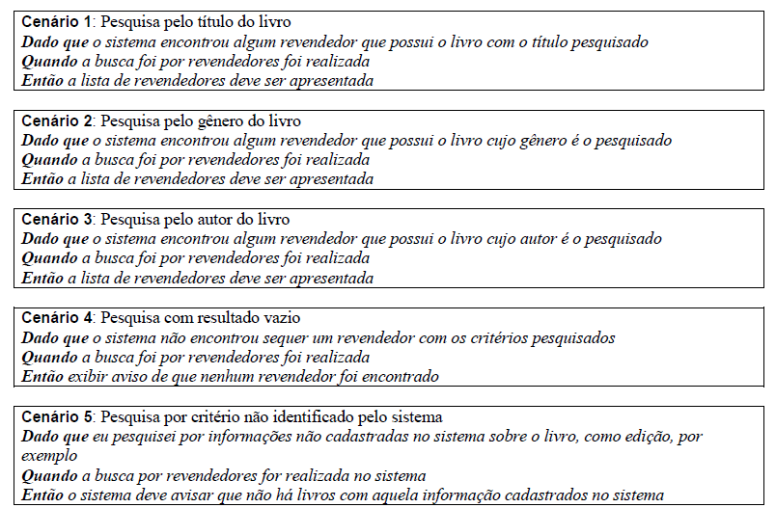

 | Atributos de Qualidade (indique sua justificativa abaixo para cada atributo)
Atômico |  | É atômico visto que não parece ter ligação com outros processos.
Completo |  | É completo pois possui dados suficiente para executa-lo.
Consistente |  | É consistente pois está de acordo com o que a funcionalidade pedia.
Conciso |  | É conciso pois tem somente necessário para essa funcionalidade descrito.
Estimável |  | É estimável pois os elementos para executar estão descritos.
Entendível |  | É entendível, porque está usando termos relativos a funcionalidade e autores envolvidos.
Factível |  | É factível porque contem informações para se fazer protótipos ou experimentos.
Indepentente |  | É independente pois não mostra ligação com outra US.
Negociável |  | É negociável porque não impõem os detalhes da implementação o que permite ser discutido os detalhes.
Não Ambíguo |  | Não aparenta ser ambiguo visto que a descrição é bem objetiva na especificação.
Prioritizável |  | É priorizável, visto que está descrito o que precisa e seu resultado.
Pequeno |  | Cada cenário aparentar ser pequeno pela sua descrição e objetividade.
Testável |  | É testável, pois o mesmo exemplifica como cada cenário deve ser execudado e o que retornará.
Valioso |  | É valioso porque é uma funcionalidade que está liga diretamente ao negócio.

US2
Cenário/Caso de Uso ( US2 )
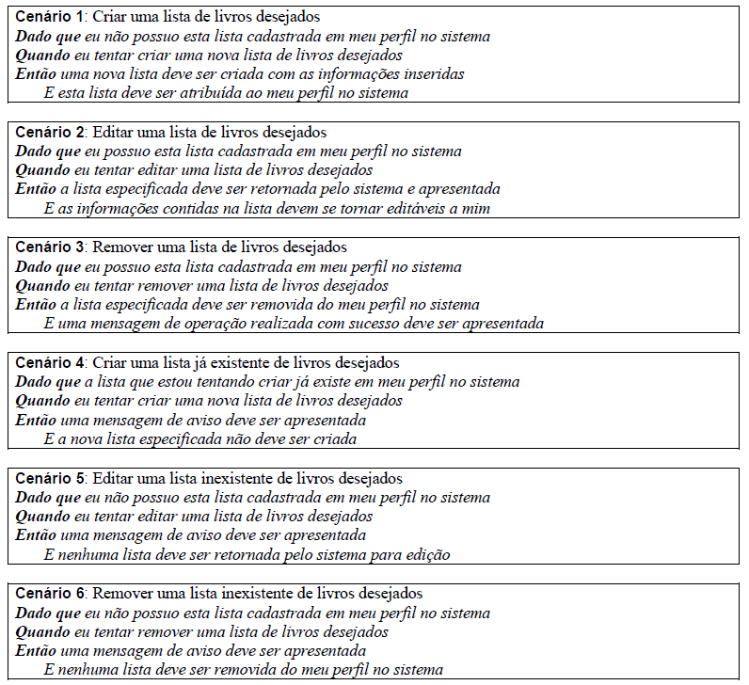

 | Atributos de Qualidade (indique sua justificativa abaixo para cada atributo)
Atômico |  | É atômico visto que não parece ter ligação com outros processos.
Completo |  | É completo pois possui dados suficiente para executa-lo.
Consistente |  | É consistente pois está de acordo com o que a funcionalidade pedia.
Conciso |  | É conciso pois tem somente necessário para essa funcionalidade descrito.
Estimável |  | É estimável pois os elementos para executar estão descritos.
Entendível |  | É entendível, porque está usando termos relativos a funcionalidade e autores envolvidos.
Factível |  | É factível porque contem informações para se fazer protótipos ou experimentos.
Indepentente |  | É independente pois não mostra ligação com outra US.
Negociável |  | É negociável porque não impõem os detalhes da implementação o que permite ser discutido os detalhes.
Não Ambíguo |  | Não aparenta ser ambiguo visto que a descrição é bem objetiva na especificação.
Prioritizável |  | É priorizável, visto que está descrito o que precisa e seu resultado.
Pequeno |  | Cada cenário aparentar ser pequeno pela sua descrição e objetividade.
Testável |  | É testável, pois o mesmo exemplifica como cada cenário deve ser execudado e o que retornará.
Valioso |  | É valioso porque é uma funcionalidade que está liga diretamente ao negócio.

US7
Cenário/Caso de Uso ( US7 )
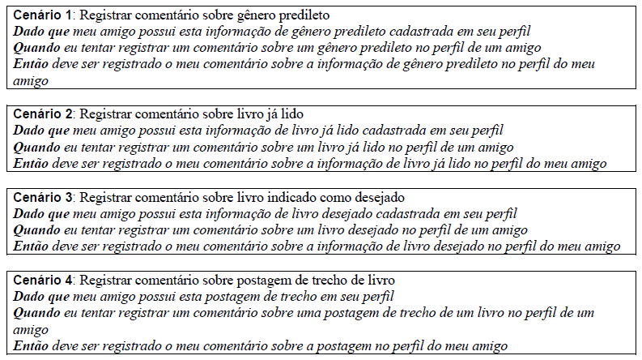

 | Atributos de Qualidade (indique sua justificativa abaixo para cada atributo)
Atômico |  | É atômico visto que não parece ter ligação com outros processos.
Completo |  | É completo pois possui dados suficiente para executa-lo.
Consistente |  | É consistente pois está de acordo com o que a funcionalidade pedia.
Conciso |  | É conciso pois tem somente necessário para essa funcionalidade descrito.
Estimável |  | É estimável pois os elementos para executar estão descritos.
Entendível |  | É entendível, porque está usando termos relativos a funcionalidade e autores envolvidos.
Factível |  | É factível porque contem informações para se fazer protótipos ou experimentos.
Indepentente |  | É independente pois não mostra ligação com outra US.
Negociável |  | É negociável porque não impõem os detalhes da implementação o que permite ser discutido os detalhes.
Não Ambíguo |  | Não aparenta ser ambiguo visto que a descrição é bem objetiva na especificação.
Prioritizável |  | É priorizável, visto que está descrito o que precisa e seu resultado.
Pequeno |  | Cada cenário aparentar ser pequeno pela sua descrição e objetividade.
Testável |  | É testável, pois o mesmo exemplifica como cada cenário deve ser execudado e o que retornará.
Valioso |  | É valioso porque é uma funcionalidade que está liga diretamente ao negócio.

US8
Cenário/Caso de Uso ( US8 )
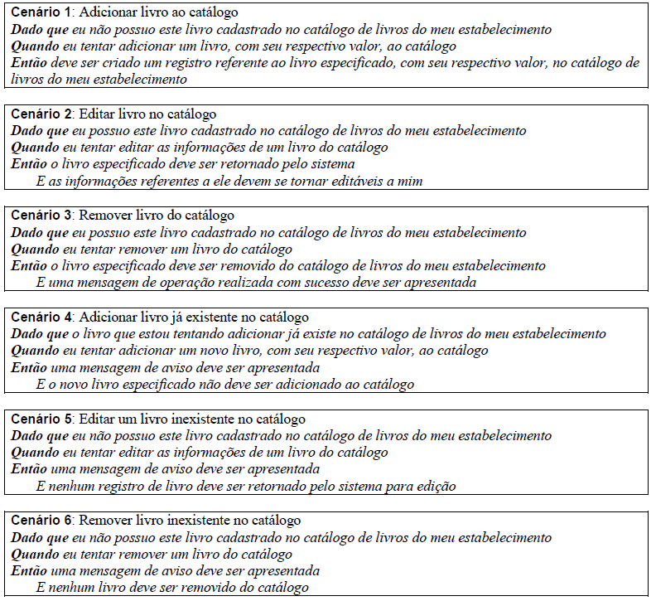

 | Atributos de Qualidade (indique sua justificativa abaixo para cada atributo)
Atômico |  | É atômico visto que não parece ter ligação com outros processos.
Completo |  | É completo pois possui dados suficiente para executa-lo.
Consistente |  | É consistente pois está de acordo com o que a funcionalidade pedia.
Conciso |  | É conciso pois tem somente necessário para essa funcionalidade descrito.
Estimável |  | É estimável pois os elementos para executar estão descritos.
Entendível |  | É entendível, porque está usando termos relativos a funcionalidade e autores envolvidos.
Factível |  | É factível porque contem informações para se fazer protótipos ou experimentos.
Indepentente |  | É independente pois não mostra ligação com outra US.
Negociável |  | É negociável porque não impõem os detalhes da implementação o que permite ser discutido os detalhes.
Não Ambíguo |  | Não aparenta ser ambiguo visto que a descrição é bem objetiva na especificação.
Prioritizável |  | É priorizável, visto que está descrito o que precisa e seu resultado.
Pequeno |  | Cada cenário aparentar ser pequeno pela sua descrição e objetividade.
Testável |  | É testável, pois o mesmo exemplifica como cada cenário deve ser execudado e o que retornará.
Valioso |  | É valioso porque é uma funcionalidade que está liga diretamente ao negócio.

